Graf1.1
Activitats econòmiques segons tipus. 2025
ACTIVITATS ECONÒMIQUES SEGONS TIPUS. 2025
Ramaderes | 41
Industrials | 5,167
Construcció | 10,915
Comerç i Servicis | 108,259
Professionals | 34,993
Artístiques | 1,683

1.17.map1
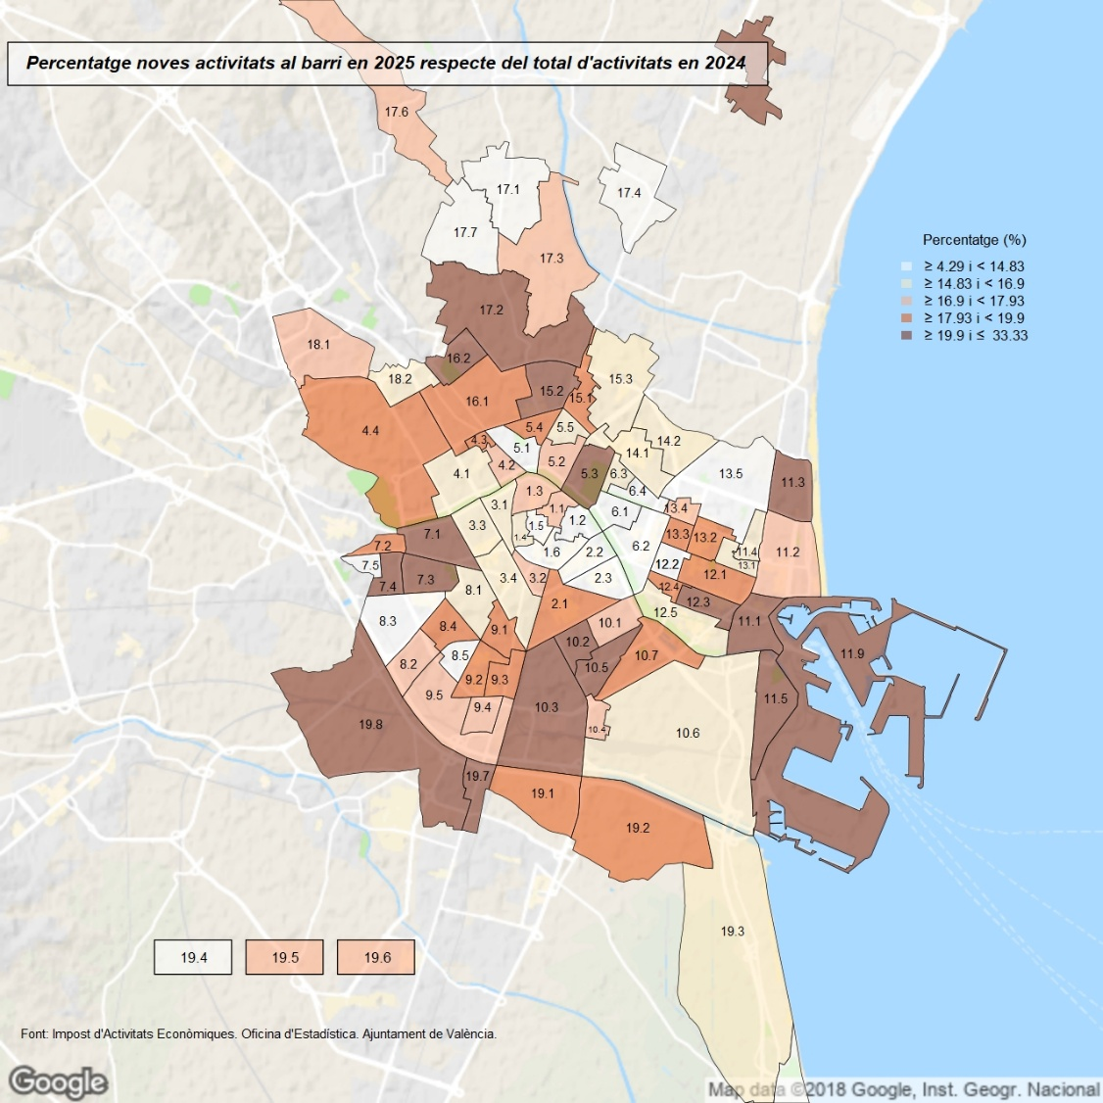

1.17.map2
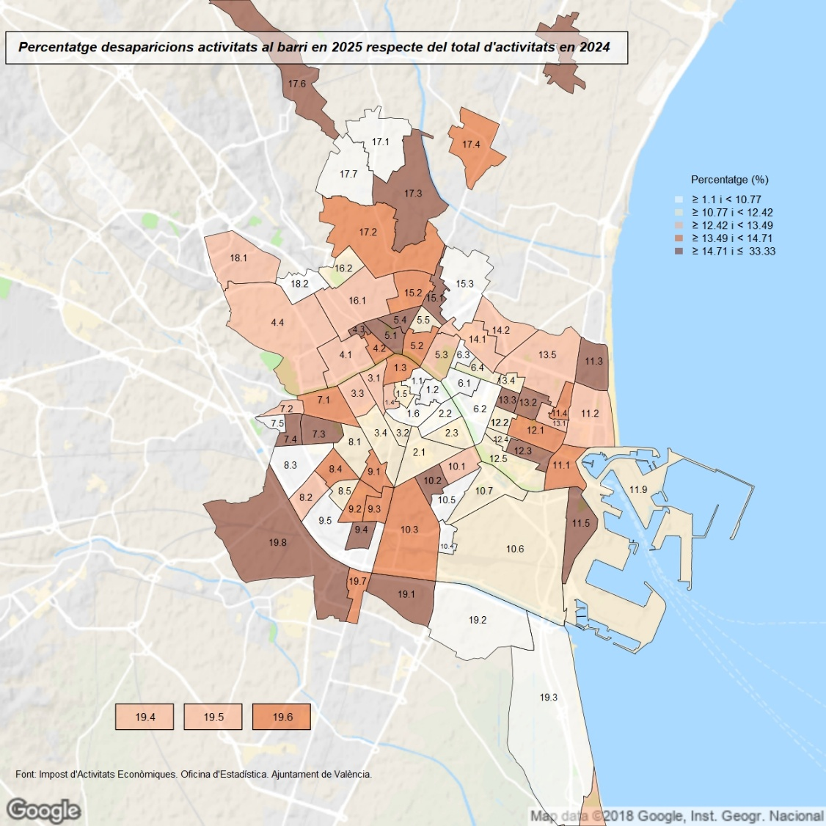

1.17.map3
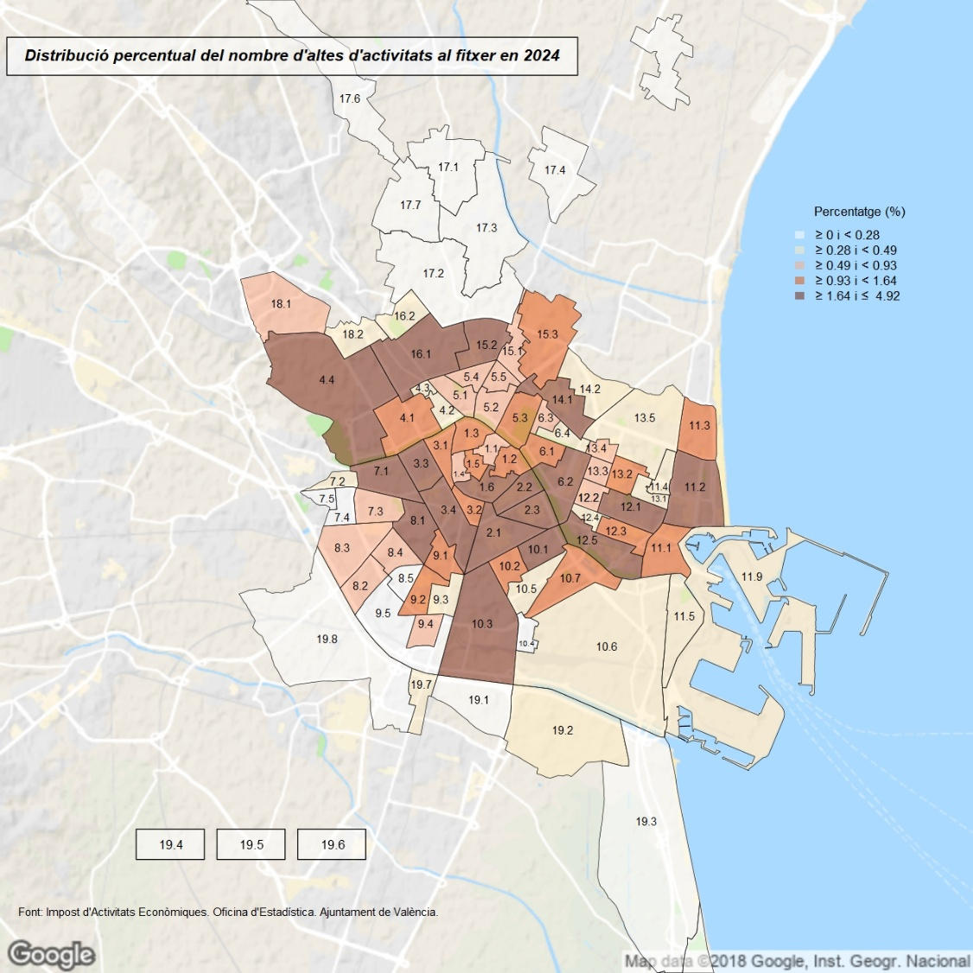

1.17.map4
